List1
 | Položka | Minimální požadované technické specifikace zboží | Výrobce a typ nabízeného plnění | Popis nabízeného plnění, zejm. uvedení rozměrů | Počet ks | Cena za 1 jednotku v Kč bez DPH | Cena za 1 jednotku v Kč s DPH | Celková cena za položku v kč bez DPH | Celková cena za položku v Kč s DPH | Maximální cena položky v Kč bez DPH | Místo dodání (specifikace místa dodání)
1 | Kancelářská židle otočná | Pracovní židle s černou síťovinou na opěráku, čalouněný, prošívaný sedák v černé barvě, výškově nastavitelná bederní výztuha, regulovatelná opěrka hlavy, synchronní mechanismus ZEP s nastavením síly protiváhy a několikanásobnou aretací, aluminiová leštěná báze, možnost doplnění mechanismu SL (sliding) k nastavení hloubky sedáku, nosnost min. 130 kg, výškově stavitelné područky, kolečka vhodná na koberec, výška židle 99,5 - 109 cm, šířka 65 cm, hloubka sedáku 44 cm, výška sedáku : 44,5 - 53 cm, záruka min. 3 roky. |  |  | 5 |  |  | - Kč | - Kč | 30,000.00 Kč | Budova Filozofické fakulty,náměstí Svobody 331, Hradec Králové
2 | Kancelářská židle otočná | Židle kancelářská, otočná, synchronní mechanika, čalouněný sedák i opěrák s potahem z eco kůže, hloubka sedáku min. 48 cm, výška opěráku zad min. 83cm, výškově nastavitelná bederní opěrka, výškově nastavitelné područky 21-27 cm, šířka područky min. 8 cm, možnost sklopení opěráku a aretování ve 20 polohách, výška sedu od země 45-52 cm, nosnost min. 120 kg, pojezdný kříž s min 5 rameny, kolečna pro tvrdé podlahy, barva modro-černá. |  |  | 4 |  |  | - Kč | - Kč | 18,796.00 Kč | Budova Fakulty informatiky a managementu, Hradecká 1249/6, Hradec Králové
3 | Kancelářská židle | Synchronní mechanismus s nastavením tuhosti a blokací ve zvolené pozici, výškově stavitelný prošívaný čalouněný opěrák, čalouněný sedák, horizontálně nastavitelný sedák, nastavitelné područky, kolečka na měkké podlahy, nosnost 120 Kg. Hloubka sedáku 45 - 52 cm, výška židle 100 - 120 cm. Sedák v černé barvě, opěrák v šedé barvě. Výška sedáku od země 43 - 56 cm, šířka sedáku 48 - 52 cm. Záruka: 5 let. (viz. obr.1) |  |  | 4 |  |  | - Kč | - Kč | 20,000.00 Kč | Budova Pedagogické fakulty, náměstí Svobody 301, Hradec Králové
4 | Kancelářské křeslo | Synchronní mechanika s blokací naklopení v pěti polohách, regulace protiváhy, čalounění sedáku a opěráku černá ekokůže, výplň čalounění foukaná studená pěna, područky z leštěného hliníku, dotyková část opatřena polyuretanouvou podložkou, nastavení výšky sedáku pomocí plynového pístu, pětiramenný kříž z leštěného hliníku, opěrka hlavy, plastová kolečka pro měkké podlahy, výška 119-127 cm, výška sedáku 45-53 cm, výška opěráku 75 cm. nosnost 130 kg. Záruka 5 let. (viz. obr. 2) |  |  | 1 |  |  | - Kč | - Kč | 5,500.00 Kč | Budova Pedagogické fakulty, náměstí Svobody 301, Hradec Králové
 |  |  |  |  |  |  |  | Celková nabídková cena v Kč bez DPH | Celková nabídková cena v Kč s DPH
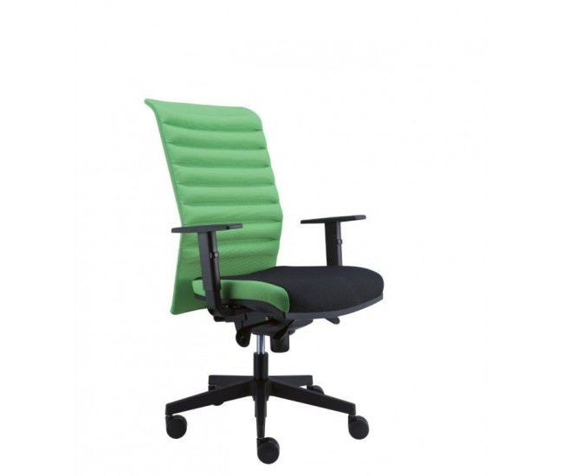
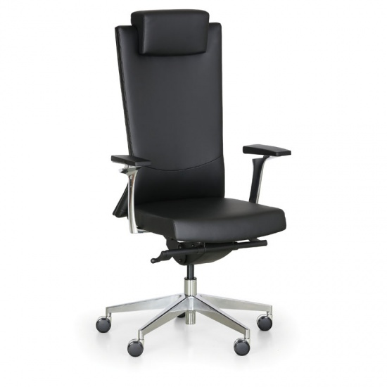
 | obr. 1: |  | obr. 2: |  |  |  |  | - Kč | - Kč

